BCM
 | BCM自己評価チェックシート |  | 施設・事業所名：
 |  |  | 連絡先：

障害福祉サービスは、利用者、家族等の生活を支える上で欠かせないものであり、感染症や災害の発生時においても業務を中断させないように準備するとともに、中断した場合でも優先業務を実施するため、あらかじめ検討した方策を業務継続計画（BCP）としてまとめておくことが必要です。
「事業継続ガイドライン－あらゆる危機的事象を乗り越えるための戦略と対応－」（令和5年3月内閣府）によると、BCP策定や維持・更新、事業継続を実現するための予算・資源の確保、事前対策の実施、取組を浸透させるための教育・訓練の実施、点検、継続的な改善などを行う平常時からのマネジメント活動は、事業継続マネジメント（BCM：Business Continuity Management）と呼ばれ、経営レベルの戦略的活動として位置付けられるものです。
本チェックシートは、各施設・事業所において自律的にBCMが実施できるようになることを目的として作成しました。BCMの取組に関する自己評価の一助としてご活用ください。
 | 【はじめに】
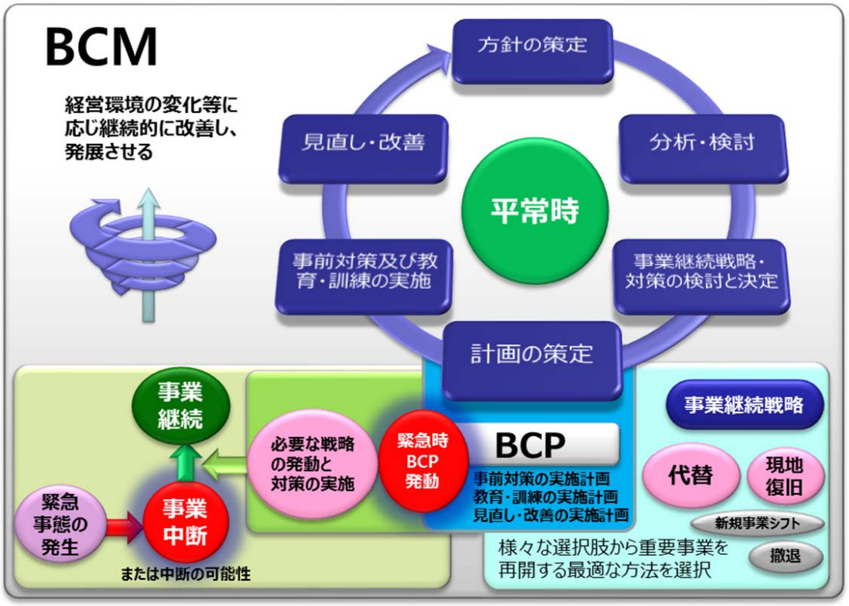

▲ BCMとBCPの関係（イメージ）
出典：「事業継続ガイドライン第三版－あらゆる危機的事象を乗り越えるための戦略と対応－解説書」（平成26年7月内閣府）

 | ①方針の策定
1 |  | 施設・事業所として感染症や災害対策に関する基本方針を策定している。
2 |  | 感染症発生時・災害時において、施設・事業所が果たすべき役割を鑑みて方針を検討している。
 |  | 事業継続に取り組む目的や計画で達成する目標を定めている。
3 |  | 対策の推進体制は統括的責任者及び事務局、関係部門すべての担当者を含む全社的な体制である。
4 |  | 対策の推進体制は継続的かつ効果的に取組みを進められるものとなっている。
5 |  | 次の事項について継続的な見直し・改善を推進する体制となっている。
 |  | 平常時における事前対策
 |  | BCPの検討・策定
 |  | 研修・訓練の実施

 | ②分析・検討
6 |  | 自施設・事業所における重要なサービス及び付随する業務を特定している。
7 |  | 重要なサービス及び付随する業務の継続が困難になる発生事象（感染症・災害）を特定している。
8 |  | 事業の継続が困難になる事象（感染症・災害）が発生した場合に、それら事象が施設・事業所の業務に
 |  | 具体的にどのような影響を及ぼすか分析している。
9 |  | 自施設・事業所の影響度を分析するにあたって、感染状況や災害においては 時間の経過により
 |  | 影響が変化することを想定して検討している。
10 |  | 分析・検討にあたっては最新の情報（感染状況、被害想定、政府や自治体の動向等）を収集することとしている。
11 |  | 分析・検討にあたって必要な情報を整理している。

 | ③事業継続戦略・対策の検討と決定
12 |  | 複数の事業を運営する施設・事業所では、感染症や災害により全ての事業を継続することが困難な状況において、
 |  | どの事業を優先するか検討している。
13 |  | 前項で分析した影響度を基に、施設・事業所で優先的に継続・復旧すべき事業を定めている。
14 |  | 優先的に継続・復旧すべき事業から、さらに重要な業務・サービスについて選定している。
15 |  | 資源が限られている状況下でどの程度の水準で業務を維持・復旧できるかを想定している。
16 |  | 業務の縮小・休止を余儀なくされる場合を想定し、それら業務の代替手段を併せて検討している。
17 |  | 事業の継続手段について、復旧戦略と代替戦略の双方から策を検討している。
 | ④計画の策定
18 |  | 感染症に係るBCPには、下記の項目を記載している。
 |  | 平時からの備え（体制構築・整備、感染症防止に向けた取組の実施、備蓄品の確保等）
 |  | 初動対応
 |  | 感染拡大防止体制の確立（保健所との連携、濃厚接触者への対応、関係者との情報共有等）
19 |  | 自然災害に係るBCPには、下記の項目を記載している。
 |  | 平常時の対応（建物・設備の安全対策、電気・水道等のライフラインが 停止した場合の対策、必要品の備蓄等）
 |  | 緊急時の対応（BCP発動基準、対応体制等）
 |  | 他施設及び地域との連携
20 |  | 感染症や災害において時間の経過とともに変化する局面に合わせて実施する業務の優先順位や実施内容を整理している。
21 |  | 体制構築について、次の事項を満たしている。
 |  | 全体の意思決定者や各業務の担当者の決定による役割分担が整理されている。
 |  | 関係者の連絡先や連絡フローが整理され、正確な情報集約と共有、判断ができる体制である。
22 |  | 「平常時の対応（事前の対策）」と「発生後の対応」に分け、同時にその対策を準備することとしている。
23 |  | 限られた職員・設備等でサービス提供を継続する必要があることを想定し、状況に応じて対応できるよう
 |  | 業務の優先順位を整理している。
24 |  | 感染症や災害発生時においても迅速に行動ができるよう、関係者に周知し、平時から研修・訓練（シミュレーション）を
 |  | 実施することを定めている。

 | ⑤事前対策及び教育・訓練の実施
25 |  | 平常時から実施すべき次の事前対策等について、実施体制やスケジュール等を設定している。
 |  | 体制構築
 |  | 各取組の実施
 |  | 備蓄品の確保
26 |  | 職員への研修について、次の事項を満たしている。
 |  | 内容について、感染症及び災害に係るBCPの具体的内容を職員間に共有するとともに、平常時の対応の必要性や、
 |  | 緊急時の対応にかかる理解の励行を行うものとなっている。
 |  | 職員教育を組織的に浸透させていくために定期的な教育を開催するとともに、新規採用時には別に研修を
 |  | 実施することを検討している。
28 |  | 訓練（シミュレーション）は、次の事項を満たしている。
 |  | 感染症や災害が発生した場合において迅速に行動できるよう、BCPに基づき施設・事業所内の役割分担の確認、
 |  | 感染症や自然災害が発生した場合に実施する支援の演習等を行う。
 |  | 施設運営基準に合わせ、定期的に実施している。
29 |  | 研修及び訓練に関して、次の項目について設定・定めがある。
 |  | 実施体制
 |  | 目的
 |  | 参加者
 |  | 実施方法
 |  | 実施内容の記録

 | ⑥見直し・改善
30 |  | 訓練等で洗い出された課題について、対策を検討しBCPに反映させる仕組みを構築している。
31 |  | 次の変化に対応するため、計画に必要な変更を行い、点検や更新の計画を設定している。
 |  | 施設・事業所、利用者や職員の変更・変化、業務プロセス等の変更といった事業変化
 |  | 感染症・災害に関する最新の知見や情報、法令改正などの事業を取り巻く環境変化
32 |  | 施設・事業所全体として、計画が自施設・事業所の経営方針や事業戦略、基本方針、目的等に照らして適切なものである。
33 |  | 次の観点から継続的に評価・改善を実施している。
 |  | 計画の対象とするリスク（感染症・災害）やBCPの適用範囲、発動基準などが妥当であるか。
 |  | 事業継続戦略や対策が有効なものであるか。
34 |  | 継続的な改善を、「方針の策定」「分析・検討、事業継続戦略・対策の検討と決定」「計画の策定」
 |  | 「事前対策及び教育・訓練の実施」「見直し・改善」のあらゆるプロセスで行っている。
 |  |  |  | ～適宜①-⑤へ戻る～

